PRODUCTOS DISPONIBLES STST
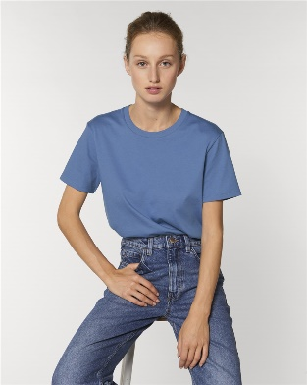
IMAGEN | TIPO DE PRODUCTO | MODELO | COLORES | TALLAS | PACK | CAJA
 |  |  | Vintage White (Blanco Vintage) | S, M ,L XL, 2XL, 3XL | 5 | 100
 |  |  | Natural Raw (Crudo Natural) | S, M ,L XL, 2XL, 3XL | 5 | 100
 |  |  | Black (Negro) | S, M ,L XL, 2XL, 3XL | 5 | 100
 |  |  | Heather Grey (Gris Vigoré) | S, M ,L XL, 2XL, 3XL | 5 | 100
 | CAMISETA UNISEX | CREATOR STTU755 | Bright Blue (Azul Brillante) | S, M ,L XL, 2XL, 3XL | 5 | 100
 |  |  | French Navy (Azul Marino) | S, M ,L XL, 2XL, 3XL | 5 | 100
 |  |  | Red (Rojo) | S, M ,L XL, 2XL, 3XL | 5 | 100
 |  |  | Burgundy (Burdeos) | S, M ,L XL, 2XL, 3XL | 5 | 100

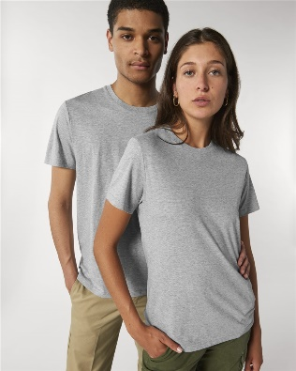
 |  |  | Vintage White (Blanco Vintage) | S, M ,L XL, 2XL, 3XL | 10 | 100
 |  |  | Black (Negro) | S, M ,L XL, 2XL, 3XL | 10 | 100
 |  |  | Heather Grey (Gris Vigoré) | S, M ,L XL, 2XL, 3XL | 10 | 100
 | CAMISETA UNISEX | ROCKER STTU758 | Royal Blue (Azul Royal) | S, M ,L XL, 2XL, 3XL | 10 | 100
 |  |  | French Navy (Azul Marino) | S, M ,L XL, 2XL, 3XL | 10 | 100
 |  |  | Red (Rojo) | S, M ,L XL, 2XL, 3XL | 10 | 100
 |  |  | Burgundy (Burdeos) | S, M ,L XL, 2XL, 3XL | 10 | 100

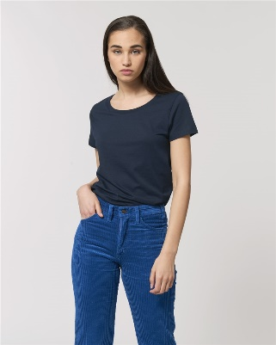
 |  |  | White (Blanco) | S, M ,L XL, 2XL, 3XL | 10 | 100
 |  |  | Black (Negro) | S, M ,L XL, 2XL, 3XL | 10 | 100
 |  |  | Heather Grey (Gris Vigoré) | S, M ,L XL, 2XL, 3XL | 10 | 100
 | CAMISETA MUJER | STELLA JAZZER STTW039 | Royal Blue (Azul Royal) | S, M ,L XL, 2XL, 3XL | 10 | 100
 |  |  | French Navy (Azul Marino) | S, M ,L XL, 2XL, 3XL | 10 | 100
 |  |  | Red (Rojo) | S, M ,L XL, 2XL, 3XL | 10 | 100
 |  |  | Burgundy (Burdeos) | S, M ,L XL, 2XL, 3XL | 10 | 100

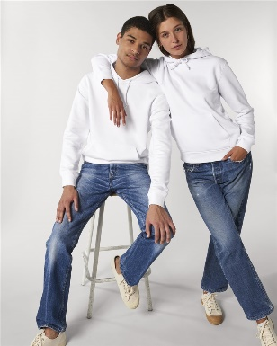
 |  |  | Vintage White (Blanco Vintage) | S, M ,L XL, 2XL, 3XL | 5 | 20
 |  |  | Black (Negro) | S, M ,L XL, 2XL, 3XL | 5 | 20
 |  |  | Heather Grey (Gris Vigoré) | S, M ,L XL, 2XL, 3XL | 5 | 20
 | SUDADERA CAPUCHA UNISEX | DRUMMER STSU812 | Royal Blue (Azul Royal) | S, M ,L XL, 2XL, 3XL | 5 | 20
 |  |  | French Navy (Azul Marino) | S, M ,L XL, 2XL, 3XL | 5 | 20
 |  |  | Red (Rojo) | S, M ,L XL, 2XL, 3XL | 5 | 20
 |  |  | Burgundy (Burdeos) | S, M ,L XL, 2XL, 3XL | 5 | 20

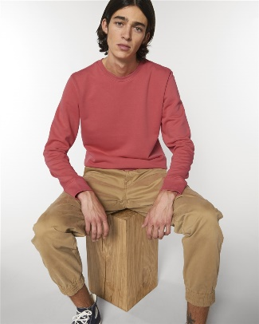
 |  |  | White (Blanco) | S, M ,L XL, 2XL, 3XL | 5 | 20
 |  |  | Black (Negro) | S, M ,L XL, 2XL, 3XL | 5 | 20
 |  |  | Heather Grey (Gris Vigoré) | S, M ,L XL, 2XL, 3XL | 5 | 20
 | SUDADERA SIN CAPUCHA UNISEX | RISE STSU811 | Royal Blue (Azul Royal) | S, M ,L XL, 2XL, 3XL | 5 | 20
 |  |  | French Navy (Azul Marino) | S, M ,L XL, 2XL, 3XL | 5 | 20
 |  |  | Red (Rojo) | S, M ,L XL, 2XL, 3XL | 5 | 20
 |  |  | Burgundy (Burdeos) | S, M ,L XL, 2XL, 3XL | 5 | 20

